kp=0,2
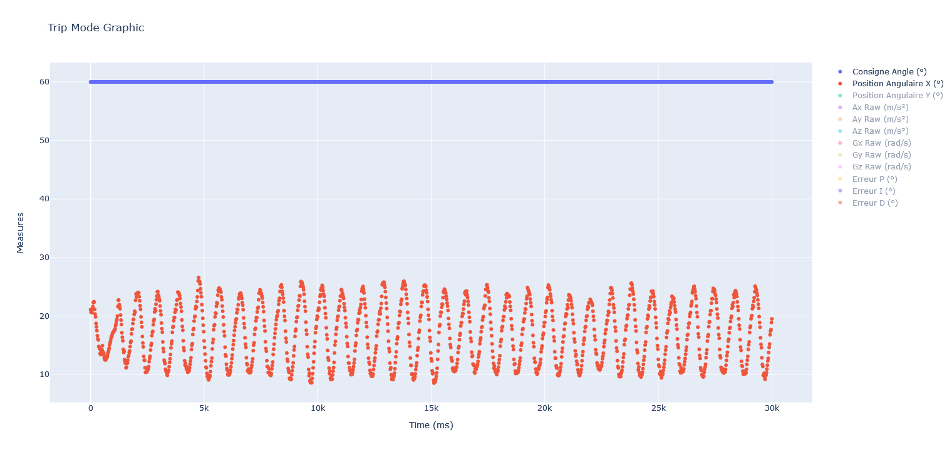
Entrée | kp
0.2 | 20

